物资清单
口岸开放安全隔离设施及袋装PTA集港使用物资清单
序号 | 品名 | 规格 | 材质 | 数量 | 单价(元） | 合计（元） | 备注 | 图片
1 | 水马围栏 | 130*70 | 塑料 | 50 |  |  | 吹塑三孔注水、黄色
2 | 盘式反光警戒带 | 100米/盒、厚度25丝、宽度：5CM | 反光帆布 | 5 |  |  | 印刷内容：警戒线
3 | 方形路锥 | 底座42*高度70 | 橡胶加重 | 100 |  |  | 重约8斤
4 | 隔离链条 | 3米/条 | 塑料 | 200 |  |  | 红白相间色
5 | 网绳 | 28m*20m | 尼龙 | 20 |  |  | 菱形网，网目：20cm*20cm；内网绳经：0.6cm;外网绳经1.5cm | 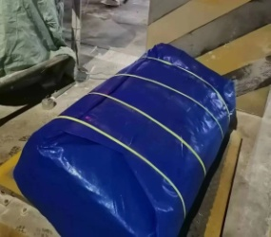
合计：

